Титул
Утверждаю
Директор БПОУ ВО «Борисоглебскмедколледж»
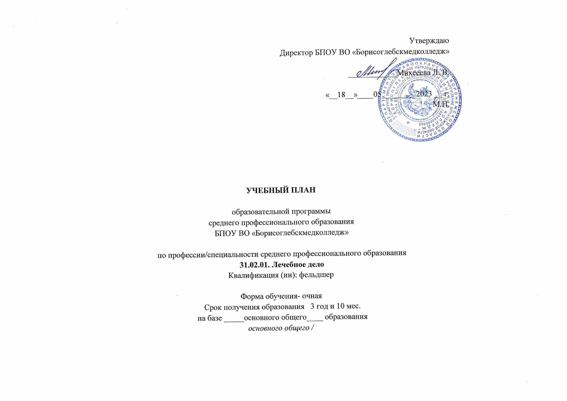
____________Михееева Л. В.

«__18__»____05________ 2023 __ г.
М.П.

УЧЕБНЫЙ ПЛАН

образовательной программы
среднего профессионального образования
БПОУ ВО «Борисоглебскмедколледж»

по профессии/специальности среднего профессионального образования
31.02.01. Лечебное дело
Квалификация (ии): фельдшер

Форма обучения- очная
Срок получения образования 3 год и 10 мес.
на базе _____основного общего____ образования
основного общего /

